１実施主体等の概要（その１）
１ 事業実施主体等の概要及び添付書類
（１）事業実施主体の概要
 | （ふりがな） |  |  |  |  | （ |  |  |  |  |  |  |  |  |  |  |  |  |  |  | ） | 代表者 | 役職名
 | 事業実施主体の名称 |  |  |  |  |  |  |  |  |  |  |  |  |  |  |  |  |  |  |  |  |  | 氏名
 | 主たる事務所の所在地 |  |  |  |  | （ | 〒 |  |  |  | － |  |  |  | ） |  |  |  |  |  |  | 事業 担当者 | 役職名
 |  |  |  |  |  |  |  |  |  |  |  |  |  |  |  |  |  |  |  |  |  |  | 氏名
 |  |  |  |  |  |  |  |  |  |  |  |  |  |  |  |  |  |  |  |  |  | 連絡先 | 電話番号
 |  |  |  |  |  |  |  |  |  |  |  |  |  |  |  |  |  |  |  |  |  |  | Ｅ-mail
注１
 | 事業実施場所（住所） |  |  |  |  |  |  |  |  |  |  |  |  |  |  |  |  |  |  |  |  | 業種
 |  |  |  |  |  |  |  |  |  |  |  |  |  |  |  |  |  |  |  |  |  | 設立年月日 |  | 年 月 日
 |  |  |  |  |  |  |  |  |  |  |  |  |  |  |  |  |  |  |  |  |  | 資本金 |  |  |  | 千円
 |  |  |  |  |  |  |  |  |  |  |  |  |  |  |  |  |  |  |  |  |  | 直近決算の 年間売上高 |  |  |  | 千円
 | HPアドレス |  |  |  |  |  |  |  |  |  |  |  |  |  |  |  |  |  |  |  |  | 常時使用する従業員数 |  |  |  | 名
注2
（２）HACCPチーム編成状況
 | 担当部門 |  |  |  |  |  |  |  |  | 責任者及び 担当者の別 |  |  | 氏 名 |  |  |  |  |  |  | 担当部門における役割、HACCP研修受講状況等
 | 【記載注意】 （1）HACCPチームメンバーのうち、必ず１名はHACCP研修受講者を含め、該当者の「受講済み研修名」及び「研修の受講年月日」を明記してください。 また、「受講したことがわかる書類」も添付してください。修了証書等は必須でありませんが、実際に研修を受けたことがわかる証拠書類（申込時のメール、具体的な研修会名やその日時等を含む報告書等）を添付してください。(イベント等のセミナーで行われるような数時間程度でダイジェスト紹介をするものは該当しません。) （2）HACCPチームは、募集期間締切時点までに編成されていることが望ましい（案段階の編成の記載は必要）です。補助金の交付申請までには正式に編成してください。

注１ |  | 「業種」の欄には、事業内容又は製造品目がわかるものを記入する（酒類メーカー、菓子メーカー、飲料メーカー、物流企業等）
2 |  | 輸出品目の製品製造等に係る各担当部門を記載するとともに、担当部門の責任者や担当者、氏名、役割を記載すること。 また、HACCPチームメンバーのうち、必ず１名はHACCP研修受講済みの者を含めることとし、該当者の受講済み研修及び研修の受講年月日を明記すること。 なお、HACCP研修の受講状況は、事業実施主体の従業員等、組織内の人員における受講状況を記載すること（外部専門家は研修受講者に含めないこと）。

（３）他事業の実施状況 （既に採択が決定及び申請中、現在実施している事業、または過去に国からの補助を受け実施した事業があれば、採択（予定）年度、事業名及び事業概要を記入ください。）
 | 採択（予定）年度 |  |  |  |  | 事業名 |  |  |  |  |  |  |  |  |  | 事業概要
 | 【記載注意】 ・類似事業（輸出先国の市場変化に対応した食品等の製造施設等整備の緊急支援事業、食品産業の輸出向けHACCP等対応施設整備対策事業、HACCP対応のための施設改修等支援事業）を記載の場合は事業概要に、認証取得日と認証取得品目がわかるように記載ください。 ・二重補助を防ぐための欄です。本事業で活用しようとする施設・設備に関するものは幅広に記載ください。 ・過去に補助事業等を利用して整備した機械・施設をさらに整備する場合は、処分制限処理期間が終わっているかどうか、また財産処分届や増改築届の手続き等について、その事業の要領を確認し適切な処理を行ってください。

（４）直近３年の経営状況 |  |  |  |  |  | 第 |  |  | 期 |  | 第 |  | 期 |  | 第 |  |  | 期 | 備考
 |  |  |  |  | 年 月 日～ |  |  |  |  | 年 月 日～ |  |  |  | 年 月 日～
 |  |  |  |  | 年 月 日 |  |  |  |  | 年 月 日 |  |  |  | 年 月 日 |  |  |  |  |  |  |  |  |  |  | ※損益計算書により確認 経常損益＝営業利益＋ 業外収益－営業外費用
経常損益 |  |  |  |  |  |  |  | 千円 |  |  |  | 千円 |  |  |  |  | 千円 |  | 事業実施主体の財務状況が、安定した事業運営が可能であると認められること（直近３年の経常損益が３年連続赤字であり、又は、直近の決算において債務超過となっている事業者でないこと。）が必要です。なお、これらの条件に当てはまらない場合は、書類提出先の都道府県にご相談ください。
純資産額 （資産と負債の差額） |  |  |  |  |  |  |  | 千円 |  |  |  | 千円 |  |  |  |  | 千円 |  |  |  |  |  |  |  | ※貸借対照表により確認
 |  | うち利益剰余金 |  |  |  |  |  | 千円 |  |  |  | 千円 |  |  |  |  | 千円

（５）個人情報の取扱い１
□ |  | 本事業の実施に当たり、本申請に係る個人情報等について、関係自治体に提供することに同意します。 （同意いただけない場合は、取組内容等が確認ができないため、本事業の実施ができない場合があります。）

（６）個人情報の取扱い２（任意）
同意します |  |  | □ | 本事業の実施に当たり、農林水産物及び食品の輸出の促進に関する法律（令和元年法律第57号）の第13条に則り、事業者名、所在地、事業規模等について、事業実施主体の規模及び性質、採択の有無等に関わらず、株式会社日本政策金融公庫に提供することに同意します。 ※同意いただけなかった場合でも、事業の採択等に影響はございません。 ※農林水産物及び食品の輸出の促進に関する法律（令和元年法律第57号）第一三条 国、都道府県等、株式会社日本政策金融公庫は、農林水産物及び食品の輸出の促進の総合的かつ 一体的な推進を図るため、相互に連携を図りながら協力するよう努めなければならない。

同意しません |  |  | □

３機械・施設の整備計画等
３ 経費の内訳等（交付等要綱第６関係）
（１）施設等整備事業（交付等要綱第６第２項第１号関係） |  |  |  |  |  |  |  |  |  |  |  |  |  |  |  |  |  |  |  |  |  |  | 単位：円
①機械・機器 | № | 施設等区分 |  |  |  |  |  |  |  | 設置 台数 | （参考）交付対象外経費を含めた施設等整備に要する経費 | 施設等整備 事業費 （交付対象事業費） （A＝B＋C＋D） | 施設等整備事業費の負担区分 |  |  |  |  |  |  | 貸付けの詳細 |  |  | 竣工予定 年月日
 |  |  | 機械・機器名 | 用途 |  | 処理能力 | 規格・形式 |  |  |  |  |  | 自己資金（B） |  | 地方公共団体等による助成金（C） |  |  |  | 交付金（D） | 貸付機関名 (株)日本政策金融公庫等 | 貸付 時期 | 償還 年数
注１
注３
 |  |  |  |  |  |  |  |  |  |  |  |  |  | うち貸付金 | 都道府県 |  | 市町村 | その他
交付金は千円単位となります（切り捨て）
 | 1 |  | 高温高圧調理殺菌装置 | 総菜品 |  | 400パック/h | ＲＣＳ-100/20ＳＰ ＸＧ |  |  | 1 | 33,000,000 | 30,000,000 | 15,000,000 | 15,000,000 | 0 |  | 0 | 0 | 15,000,000 | 【記載注意】 全体事業費が1千万円を超える場合は、交付対象事業費に充てるために金融機関等から交付対象事業の全体事業費の10％以上の貸し付けを受けること。 （全体事業費とは、施設整備事業と効果促進事業の事業費の合計額）
 | 2 |  | 半割り機 | 原料カット |  | 360/h |  |  |  | 1 | 3,300,000 | 3,000,000 | 1,500,000 | 1,500,000 | 0 |  | 0 | 0 | 1,500,000
 | 3 |  | 乱切り機 | 原料カット |  | 500kg/h |  |  |  | 1 | 5,500,000 | 5,000,000 | 2,500,000 | 2,500,000 | 0 |  | 0 | 0 | 2,500,000

竣工予定日は３月31日以前であること
 | 合計 |  |  |  |  |  |  |  |  |  | 41,800,000 | 38,000,000 | 19,000,000 | 19,000,000 | 0 |  | 0 | 0 | 19,000,000
②建物（設備） | № | 施設等区分 |  |  |  |  |  |  |  |  | （参考）交付対象外経費を含めた施設等整備に要する経費 | 施設等整備 事業費 （交付対象事業費） （A＝B＋C＋D） | 施設等整備事業費の負担区分 |  |  |  |  |  |  | 貸付けの詳細 |  |  | 竣工予定 年月日
 |  |  | 建物（設備）名 |  |  | 種類名 | 構造・規格 |  |  |  |  |  | 自己資金（B） |  | 地方公共団体等による助成金（C） |  |  |  | 交付金（D） | 貸付機関名 (株)日本政策金融公庫等 | 貸付 時期 | 償還 年数
注２
注２
注３
 |  |  |  |  |  |  |  |  |  |  |  |  |  | うち貸付金 | 都道府県 |  | 市町村 | その他

 | 4 |  | 冷凍冷蔵施設 |  |  | 建物 | 本体工事 |  |  |  | 150,000,000 | 60,000,000 | 30,000,000 | 30,000,000 | 0 |  | 0 | 0 | 30,000,000 | (株)〇〇銀行 | 〇年〇月 | 15年 | 〇年〇月〇日
 | 5 |  | 冷凍冷蔵施設 |  |  | 建物 | 設備工事 |  |  |  | 100,000,000 | 60,000,000 | 30,000,000 | 30,000,000 | 0 |  | 0 | 0 | 30,000,000 | (株)〇〇銀行 | 〇年〇月 | 15年 | 〇年〇月〇日
 | 6 |  | 冷凍冷蔵施設 |  |  | 建物 | 共通費 |  |  |  | 100,000,000 | 60,000,000 | 30,000,000 | 30,000,000 | 0 |  | 0 | 0 | 30,000,000 | (株)〇〇銀行 | 〇年〇月 | 15年 | 〇年〇月〇日

注４
 | 合計 |  |  |  |  |  |  |  |  |  | 350,000,000 | 180,000,000 | 90,000,000 | 90,000,000 | 0 |  | 0 | 0 | 90,000,000
施設等整備事業費の合計 |  |  |  |  |  |  |  |  |  |  | 391,800,000 | 218,000,000 | 109,000,000 | 109,000,000 | 0 |  | 0 | 0 | 109,000,000
注１ | 「用途」の欄には、「○○のカット」、「○○の冷蔵」、「○○の梱包」等当該機械が備えている機能を記入する。
2 | 「建物（設備）名」には、「○○食品加工施設」、「○○保管施設」等を、「種類名」の欄には、「建物」、「電気設備」、「空調設備」等を記入する。
3 | 「（参考）交付対象外経費を含めた施設等整備に要する経費」には施設等整備事業を活用した施設等の整備費に加えて、交付対象外経費にて施設等を整備する場合、その合計額を記入する。
 | なお、施設等整備事業を活用した機械・機器の整備費のみの場合は、記入の省略も可。
4 | 「施設等整備事業費の合計」には「①機械・機器」及び「②建物（設備）」の「（参考）交付対象外経費を含めた施設等整備に要する経費」、「施設等整備事業費」、「施設等整備事業費の負担区分」の合計を記入する。
5 | 複数の機械・建物を導入する場合は、欄を追加し記入する。

３ 経費の内訳等（交付等要綱第６関係） |  |  |  |  |  |  |  |  | 新築・増築の場合は、掛かり増しチェック表を作成し転記してください。
（１）施設等整備事業（交付等要綱第６第２項第１号関係） |  |  |  |  |  |  |  |  |  |  |  |  |  |  |  |  |  |  |  |  |  |  | 単位：円
①機械・機器 | № | 施設等区分 |  |  |  |  |  |  |  | 設置 台数 | （参考）交付対象外経費を含めた施設等整備に要する経費 | 施設等整備 事業費 （交付対象事業費） （A＝B＋C＋D） | 施設等整備事業費の負担区分 |  |  |  |  |  |  | 貸付けの詳細 |  |  | 竣工予定 年月日
 |  |  | 機械・機器名 | 用途 |  | 処理能力 | 規格・形式 |  |  |  |  |  | 自己資金（B） |  | 地方公共団体等による助成金（C） |  |  |  | 交付金（D） | 貸付機関名 (株)日本政策金融公庫等 | 貸付 時期 | 償還 年数
注１
注３
 |  |  |  |  |  |  |  |  |  |  |  |  |  | うち貸付金 | 都道府県 |  | 市町村 | その他

 | 合計
②建物（設備） | № | 施設等区分 |  |  |  |  |  |  |  |  | （参考）交付対象外経費を含めた施設等整備に要する経費 | 施設等整備 事業費 （交付対象事業費） （A＝B＋C＋D） | 施設等整備事業費の負担区分 |  |  |  |  |  |  | 貸付けの詳細 |  |  | 竣工予定 年月日
 |  |  | 建物（設備）名 |  |  | 種類名 | 構造・規格 |  |  |  |  |  | 自己資金（B） |  | 地方公共団体等による助成金（C） |  |  |  | 交付金（D） | 貸付機関名 (株)日本政策金融公庫等 | 貸付 時期 | 償還 年数
注２
注２
注３
 |  |  |  |  |  |  |  |  |  |  |  |  |  | うち貸付金 | 都道府県 |  | 市町村 | その他

 | 1 |  | 水産加工施設 |  |  | 建物 | ○○○ |  |  |  | 240,000,000 | 60,850,000 | 30,425,000 | 30,425,000 | 0 |  | 0 | 0 | 30,425,000 | （株）○○銀行 | 〇年〇月 | 15 | 〇年〇月〇日
 | 2 |  | 水産加工施設 |  |  | 電気設備 | ○○○ |  |  |  | 57,000,000 | 10,640,000 | 5,320,000 | 5,320,000 | 0 |  | 0 | 0 | 5,320,000 | （株）○○銀行 | 〇年〇月 | 15 | 〇年〇月〇日
 | 3 |  | 水産加工施設 |  |  | 機械設備 | ○○○ |  |  |  | 86,000,000 | 36,730,000 | 18,365,000 | 18,365,000 | 0 |  | 0 | 0 | 18,365,000 | （株）○○銀行 | 〇年〇月 | 15 | 〇年〇月〇日
 | 4 |  | 水産加工施設 |  |  | 空調設備 | ○○○ |  |  |  | 65,000,000 | 35,000,000 | 17,500,000 | 17,500,000 | 0 |  | 0 | 0 | 17,500,000 | （株）○○銀行 | 〇年〇月 | 15 | 〇年〇月〇日
 | 5 |  | 水産加工施設 |  |  | 給排水設備 |  |  |  |  | 55,000,000 | 14,700,000 | 7,350,000 | 7,350,000 | 0 |  | 0 | 0 | 7,350,000 | （株）○○銀行 | 〇年〇月 | 15 | 〇年〇月〇日
 | 6 |  | 水産加工施設 |  |  | 共通費 |  |  |  |  | 35,600,000 | 9,600,000 | 4,800,000 | 4,800,000 | 0 |  | 0 | 0 | 4,800,000 | （株）○○銀行 | 〇年〇月 | 15 | 〇年〇月〇日
 | 7 |  | 水産加工施設 |  |  | 設計料 |  |  |  |  | 10,000,000 | 2,800,000 | 1,400,000 | 1,400,000 | 0 |  | 0 | 0 | 1,400,000 | （株）○○銀行 | 〇年〇月 | 15 | 〇年〇月〇日
 | 8 |  | 水産加工施設 |  |  | 撤去・処分費 |  |  |  |  | 37,000,000 |  | 0 | 0 |  |  |  |  | 0

 | 合計 |  |  |  |  |  |  |  |  |  | 548,600,000 | 170,320,000 | 85,160,000 | 85,160,000 |  |  |  |  | 85,160,000
施設等整備事業費の合計 |  |  |  |  |  |  |  |  |  |  | 548,600,000 | 170,320,000 | 85,160,000 | 85,160,000 |  |  |  |  | 85,160,000
掛かり増し分＋掛かり増し以外の経費の合計額を「交付対象外経費を含めた施設等整備に要する経費」に記載し、掛かり増し分の経費を「施設等整備事業費（交付対象事業費）」に記載してください。
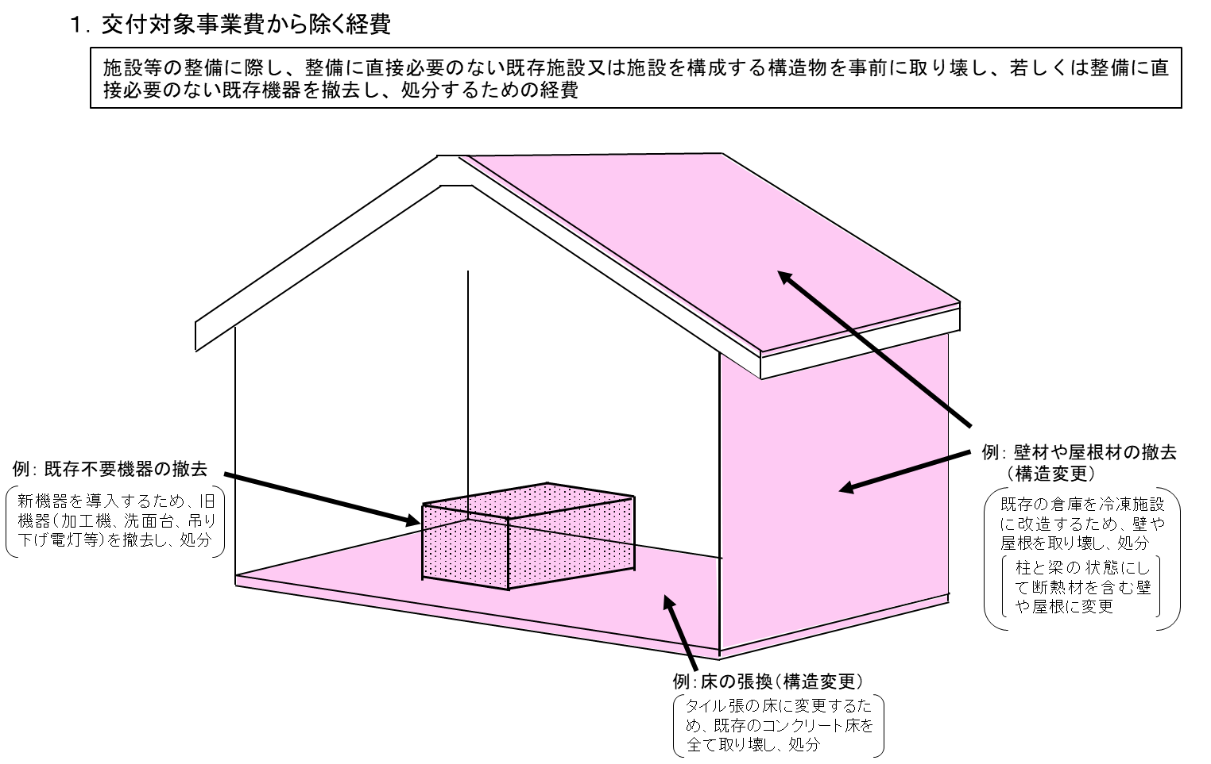
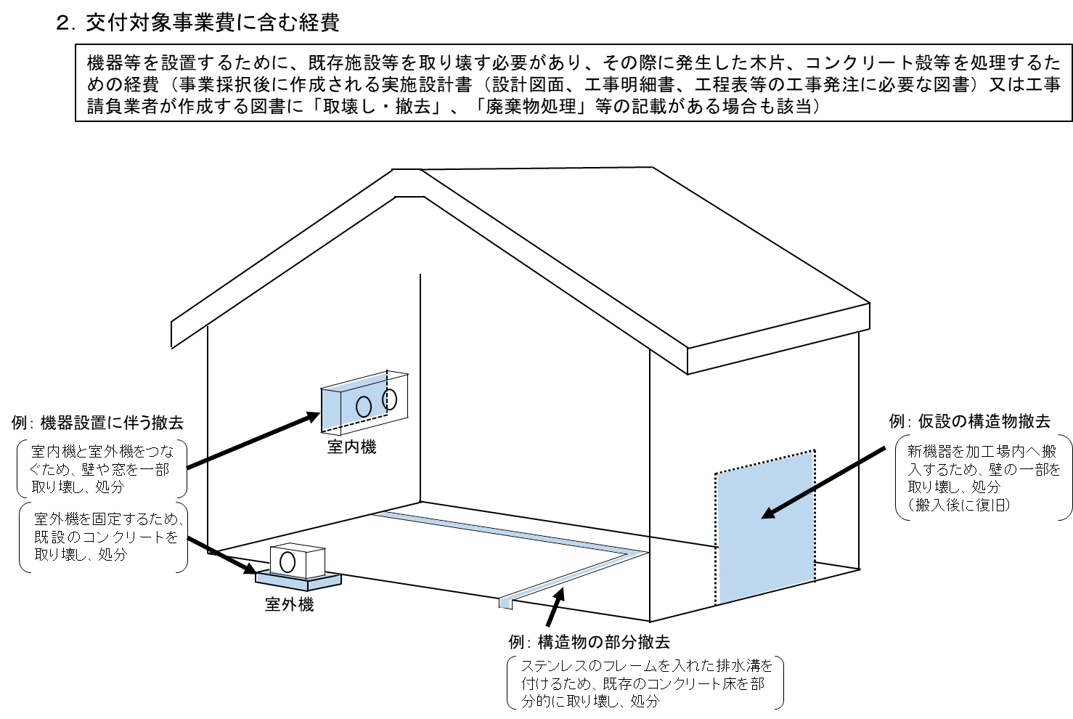

掛かり増しか否かにかかわらず「交付対象外」となる工事（経費）については、施設等整備計画中への記載は不要です。（※ 撤去・処分費も、整備の過程で発生したがれき等を撤去するための経費等の場合は、交付対象となる可能性がありますので、ご相談ください。）

（２）効果促進事業（交付等要綱第６第２項第２号関係） |  |  |  |  |  |  |  |  |  |  |  |  |  |  |  |  |  |  |  |  |  |  | 単位：円
事業内容 |  |  |  |  |  |  |  |  | 経 費 |  |  | 効果促進事業費 （交付対象事業費） （A＝B＋C＋D） | 効果促進事業費の負担区分 |  |  |  |  |  |  | 貸付けの詳細 |  |  | 実施予定 期間
 |  |  |  |  |  |  |  |  |  |  |  |  | 自己資金（B） |  | 地方公共団体等による助成金（C） |  |  |  | 交付金（D） | 貸付機関名 (株)日本政策金融公庫等 | 貸付 時期 | 償還 年数
 |  |  |  |  |  |  |  |  |  |  |  |  |  | うち貸付金 | 都道府県 |  | 市町村 | その他
※効果促進事業について、食品衛生の専門家をすでに社外に配置している等の特段の事情がない限り、必ず記載すること 施設等整備事業の交付対象事業費の20％以内 |  |  |  |  |  |  |  |  | コンサルティング費用、認定審査費用等を計上できます。

 |  |  |  |  |  |  |  |  | 効果促進事業費の合計
注 効果促進事業を活用しない場合は、その理由を記載する。
（３）全体事業費（施設等整備事業費と効果促進事業費の合計額）
 |  |  |  |  |  |  |  |  |  |  |  |  |  |  |  | 単位：円
事業名 |  |  |  |  | 交付対象事業費 |  |  | 交付対象事業費の負担区分
 |  |  |  |  |  |  |  | 自己資金（B） |  |  |  | 地方公共団体等による助成金（C） |  |  | 交付金（D）
 |  |  |  |  |  |  |  |  |  |  | うち貸付金 | 都道府県 | 市町村 | その他
施設等整備事業
効果促進事業
全体事業費

（４）事業完了予定年月日 年 月 日

４成果目標
事業者の決算期で設定することを推奨しております。
４ 成果目標
（１）輸出額目標 | 事業実施年度に対応する事業者の会計年度での額を記載していただければ結構です。 |  |  |  |  |  | 単位：千円
現状 申請時点で把握可能な直近の年間輸出額 | 事業実施年度 | 目標年度に設定した年度については、以下に○を記入すること |  |  |  |  | 成果目標： 目標年度における 輸出の増加額
 |  |  |  |  |  | 〇
 |  | １年度目 | ２年度目 | ３年度目 | ４年度目 | ５年度目
（ 年 月期） | （ 年 月期） | （ 年 月期） | （ 年 月期） | （ 年 月期） | （ 年 月期） | （ 年 月期）
※目標年度における輸出額を、現状の輸出額と比較して1千万円以上増加させることが応募要件となります。 今回整備する施設等から製造される商品だけでなく、事業実施主体が輸出する輸出商品全体の金額を記載して結構です。 ただし、施設整備等のために本事業を活用するにもかかわらず、成果目標が、今回整備する施設整備から算出される金額よりも、本事業以外から算出される金額の方が多い場合は、本事業の目的・趣旨に沿っているとは言えないので、認められない可能性があります。将来的に成果目標を評価する場合も同じです。（今回整備する施設等からの輸出額のみとしてもOKです。）
※１：「現状」には、把握可能な直近年の年間輸出額、「事業実施年度」には、本事業による施設等整備を実施する年度における年間輸出額見込みを記載する。 ※２：「１年度目」から「５年度目」の各年度における年間輸出額目標を記載する。 また、この期間中に目標年度を設定し、目標年度に設定した年度については、該当年度に○を記載する。 ※３：「成果目標」は、目標年度における輸出額 － 現状の輸出額 により算出の上、記載する。

（２）現状値補正
※現状値については、天災その他の外的要因により平年に比べて大幅に変動しており、当該現状値のままでは適切なでない場合は、当該現状値を補正できるものとする。
この場合、現状値は太字・斜体で記載するとともに、「根拠資料等」欄に現状値を補正した要因及び補正の方法（現状値の補正過程）を記載すること。
根拠資料等

